Ranking PiN_DMC>3,5T
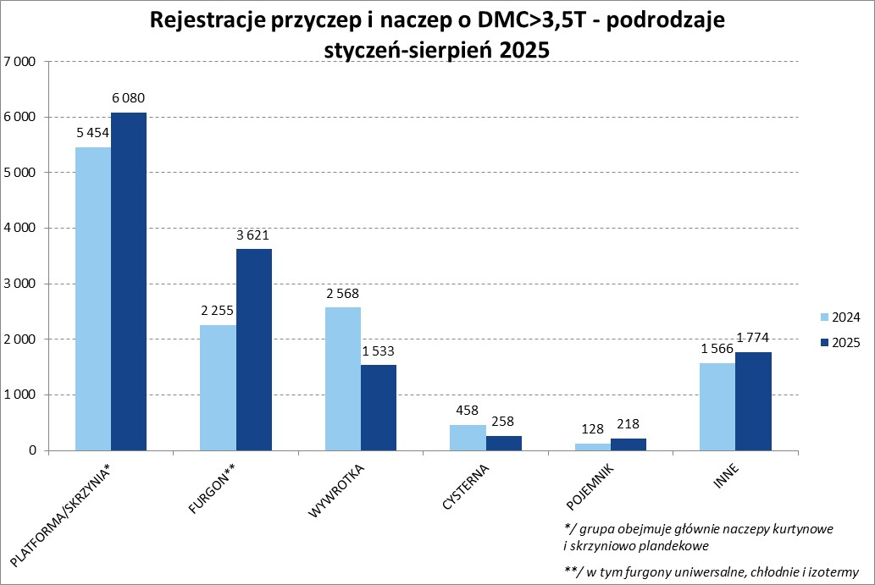
PZPM |  |  |  |  |  | 2025-09-08
Pierwsze rejestracje NOWYCH przyczep i naczep* o DMC>3,5T, udział w rynku %
First Registrations of NEW Trailers & Semi-Trailers with GVW>3.5T, Market Share %
 |  |  |  |  |  | Sztuki / Units
Pozycja | Marka | Rok narastająco Styczeń - Sierpień
 |  | YTD January - August
 |  | 2025 |  | 2024 |  | Zmiana % r/r
No. | Make
 |  | Ogółem | Udział % | Ogółem | Udział % | Change % y/y
 |  | Total | Mkt shr % | Total | Mkt shr %
1 | SCHMITZ CARGOBULL | 3,855 | 28.59% | 2,571 | 20.69% | 49.9%
2 | WIELTON | 2,007 | 14.88% | 1,553 | 12.49% | 29.2%
3 | KRONE | 1,863 | 13.82% | 1,590 | 12.79% | 17.2%
4 | KOEGEL | 1,335 | 9.90% | 1,240 | 9.98% | 7.7%
5 | WECON | 508 | 3.77% | 456 | 3.67% | 11.4%
6 | SCHWARZMUELLER | 308 | 2.28% | 426 | 3.43% | -27.7%
7 | KAESSBOHRER | 291 | 2.16% | 231 | 1.86% | 26.0%
8 | FLIEGL | 248 | 1.84% | 229 | 1.84% | 8.3%
9 | BODEX | 195 | 1.45% | 336 | 2.70% | -42.0%
10 | KEMPF | 150 | 1.11% | 337 | 2.71% | -55.5%
11 | D-TEC | 145 | 1.08% | 102 | 0.82% | 42.2%
12 | BERGER | 143 | 1.06% | 133 | 1.07% | 7.5%
13 | ZASŁAW | 134 | 0.99% | 260 | 2.09% | -48.5%
14 | MEILLER-KIPPER | 132 | 0.98% | 132 | 1.06% | 0.0%
15 | INTER CARS - FEBER | 99 | 0.73% | 192 | 1.54% | -48.4%
16 | LOHR | 98 | 0.73% | 39 | 0.31% | 151.3%
17 | GT TRAILERS/GNIOTPOL | 94 | 0.70% | 110 | 0.89% | -14.5%
18 | FFB FELDBINDER | 87 | 0.65% | 88 | 0.71% | -1.1%
19 | MEGA | 85 | 0.63% | 199 | 1.60% | -57.3%
 | ROLFO | 85 | 0.63% | 36 | 0.29% | 136.1%
 | Pozostałe / Others | 1,622 | 12.0% | 2,169 | 17.5% | -25.2%
 | OGÓŁEM / TOTAL | 13,484 | 100% | 12,429 | 100% | 8.5%
*/ bez rejestracji czasowych
Źródło: analizy PZPM na podstawie CEP
Source: PZPM analysis based on Central Register of Vehicles

Ranking Naczepy DMC>3,5T
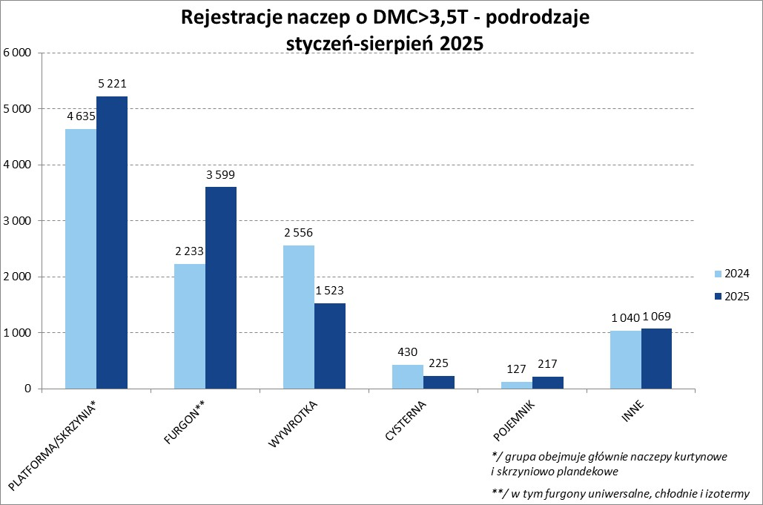

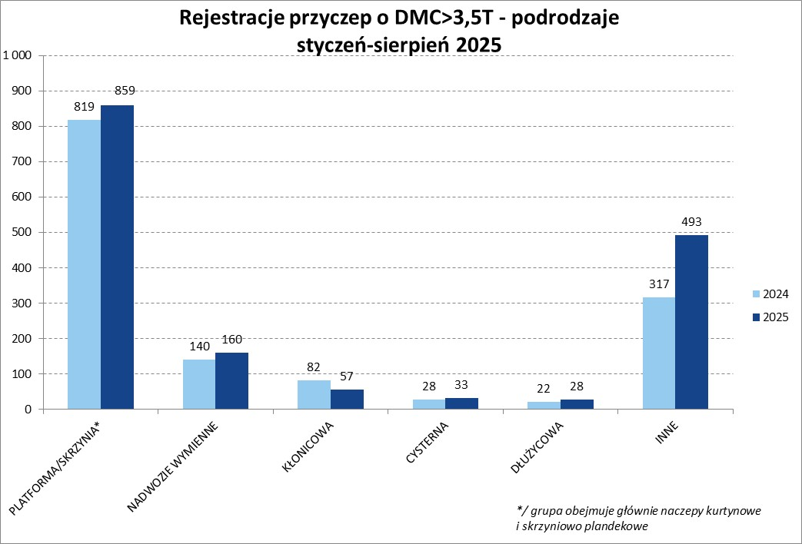
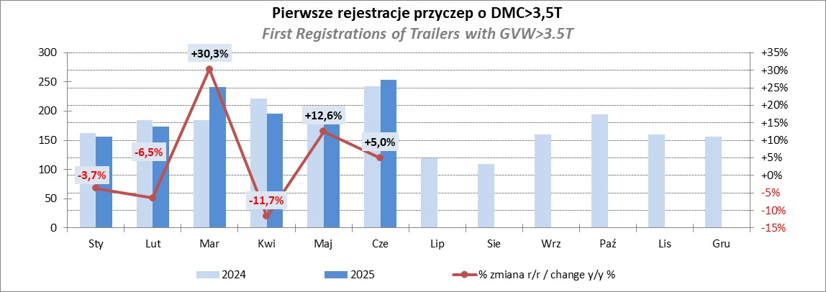
PZPM |  |  |  |  |  | 2025-09-08
Pierwsze rejestracje NOWYCH naczep* o DMC>3,5T, udział w rynku %
First Registrations of NEW Semi-Trailers with GVW>3.5T, Market Share %
 |  |  |  |  |  | Sztuki
Pozycja | Marka | Rok narastająco Styczeń - Sierpień
 |  | YTD January - August
 |  | 2025 |  | 2024 |  | Zmiana % r/r
No. | Make
 |  | Ogółem | Udział % | Ogółem | Udział % | Change % y/y
 |  | Total | Mkt shr % | Total | Mkt shr %
1 | SCHMITZ CARGOBULL | 3,850 | 32.5% | 2,566 | 23.28% | 50.0%
2 | KRONE | 1,857 | 15.7% | 1,580 | 14.34% | 17.5%
3 | WIELTON | 1,678 | 14.2% | 1,284 | 11.65% | 30.7%
4 | KOEGEL | 1,330 | 11.2% | 1,240 | 11.25% | 7.3%
5 | SCHWARZMUELLER | 303 | 2.6% | 413 | 3.75% | -26.6%
6 | KAESSBOHRER | 266 | 2.2% | 213 | 1.93% | 24.9%
7 | FLIEGL | 213 | 1.8% | 207 | 1.88% | 2.9%
8 | BODEX | 184 | 1.6% | 331 | 3.00% | -44.4%
9 | KEMPF | 150 | 1.3% | 337 | 3.06% | -55.5%
10 | D-TEC | 145 | 1.2% | 102 | 0.93% | 42.2%
11 | BERGER | 143 | 1.2% | 133 | 1.21% | 7.5%
12 | ZASŁAW | 114 | 1.0% | 234 | 2.12% | -51.3%
13 | MEILLER-KIPPER | 110 | 0.9% | 110 | 1.00% | 0.0%
14 | INTER CARS - FEBER | 98 | 0.8% | 192 | 1.74% | -49.0%
 | FFB FELDBINDER | 87 | 0.7% | 88 | 0.80% | -1.1%
16 | MEGA | 85 | 0.7% | 198 | 1.80% | -57.1%
17 | BENALU | 78 | 0.7% | 121 | 1.10% | -35.5%
18 | STAS | 67 | 0.6% | 76 | 0.69% | -11.8%
19 | JANMIL | 62 | 0.5% | 75 | 0.68% | -17.3%
20 | CIMC | 61 | 0.5% | 128 | 1.16% | -52.3%
 | Pozostałe / Others | 973 | 8.2% | 1,393 | 12.6% | -30.2%
 | OGÓŁEM / TOTAL | 11,854 | 100% | 11,021 | 100% | 7.6%
*/ bez rejestracji czasowych
Źródło: analizy PZPM na podstawie CEP
Source: PZPM analysis based on Central Register of Vehicles

Przyczepy lekkie
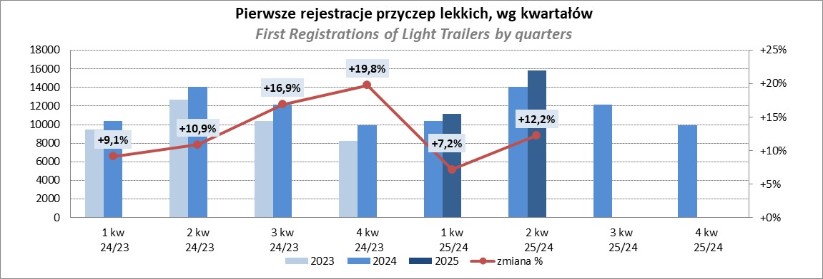
PZPM |  |  |  |  |  | 2025-09-08
Pierwsze rejestracje NOWYCH przyczep lekkich*, udział w rynku %
First Registrations of NEW Light Trailers*, Market Share %
 |  |  |  |  |  | Sztuki / Units
Pozycja | Marka | Rok narastająco Styczeń - Sierpień
 |  | YTD January - August
 |  | 2025 |  | 2024 |  | Zmiana % r/r
No. | Make
 |  | Ogółem | Udział % | Ogółem | Udział % | Change % y/y
 |  | Total | Mkt shr % | Total | Mkt shr %
1 | NEPTUN-SORELPOL | 9,235 | 25.51% | 8,522 | 26.06% | 8.4%
2 | TEMARED | 8,584 | 23.71% | 7,840 | 23.98% | 9.5%
3 | ZASŁAW | 2,362 | 6.53% | 1,882 | 5.76% | 25.5%
4 | BRENDERUP-THULE TRAILERS | 2,234 | 6.17% | 1,299 | 3.97% | 72.0%
5 | FARO | 1,599 | 4.42% | 1,576 | 4.82% | 1.5%
6 | NIEWIADÓW | 1,589 | 4.39% | 1,969 | 6.02% | -19.3%
7 | RYDWAN | 1,119 | 3.09% | 1,183 | 3.62% | -5.4%
8 | MARTZ | 1,053 | 2.91% | 848 | 2.59% | 24.2%
9 | WIOLA | 699 | 1.93% | 601 | 1.84% | 16.3%
10 | FRACHT | 667 | 1.84% | 681 | 2.08% | -2.1%
11 | WIDPOL | 645 | 1.78% | 699 | 2.14% | -7.7%
12 | VESTA POLSKA | 428 | 1.18% | 0 | 0.00%
13 | LORRIES | 412 | 1.14% | 453 | 1.39% | -9.1%
14 | GŁOWACZ | 380 | 1.05% | 390 | 1.19% | -2.6%
 | MASTER-TECH | 366 | 1.01% | 427 | 1.31% | -14.3%
16 | STIM | 345 | 0.95% | 346 | 1.06% | -0.3%
17 | TOP TRAILER | 311 | 0.86% | 52 | 0.16% | 498.1%
18 | MER | 280 | 0.77% | 238 | 0.73% | 17.6%
19 | SPAWLINE | 276 | 0.76% | 274 | 0.84% | 0.7%
20 | W.N.P. M.SUSKI | 273 | 0.75% | 340 | 1.04% | -19.7%
 | SIDECAR | 3,342 | 9.2% | 3,076 | 9.4% | 8.6%
 | OGÓŁEM / TOTAL | 36,199 | 100% | 32,696 | 100% | 10.7%
*/ bez rejestracji czasowych
Źródło: analizy PZPM na podstawie CEP
Source: PZPM analysis based on Central Register of Vehicles

Ranking_P-CR
PZPM |  |  |  |  |  | 2025-09-08
Pierwsze rejestracje NOWYCH przyczep ciężarowych rolniczych*, udział w rynku %
First Registrations of NEW Agricultural Trailers*, Market Share %
 |  |  |  |  |  | Sztuki / Units
Pozycja | Marka | Rok narastająco Styczeń - Sierpień
 |  | YTD January - August
 |  | 2025 |  | 2024 |  | Zmiana % r/r
No. | Make
 |  | Ogółem | Udział % | Ogółem | Udział % | Change % y/y
 |  | Total | Mkt shr % | Total | Mkt shr %
1 | PRONAR | 1,275 | 25.85% | 974 | 25.40% | 30.9%
2 | METAL-FACH | 778 | 15.77% | 565 | 14.74% | 37.7%
3 | METALTECH | 392 | 7.95% | 348 | 9.08% | 12.6%
4 | WIELTON | 369 | 7.48% | 277 | 7.22% | 33.2%
5 | ZASŁAW | 262 | 5.31% | 178 | 4.64% | 47.2%
6 | JOSKIN | 217 | 4.40% | 235 | 6.13% | -7.7%
7 | MEPROZET | 156 | 3.16% | 182 | 4.75% | -14.3%
8 | FLIEGL | 134 | 2.72% | 74 | 1.93% | 81.1%
9 | PPHU WODZIŃSKI | 116 | 2.35% | 137 | 3.57% | -15.3%
10 | POMOT | 104 | 2.11% | 107 | 2.79% | -2.8%
11 | URSUS | 101 | 2.05% | 67 | 1.75% | 50.7%
12 | TECHMONT | 100 | 2.03% | 78 | 2.03% | 28.2%
13 | CYNKOMET | 80 | 1.62% | 58 | 1.51% | 37.9%
14 | MARPOL | 79 | 1.60% | 69 | 1.80% | 14.5%
15 | BBC | 63 | 1.28% | 44 | 1.15% | 43.2%
 | Pozostałe / Others | 707 | 14.3% | 441 | 11.5% | 60.3%
 | OGÓŁEM / TOTAL | 4,933 | 100% | 3,834 | 100% | 28.7%
*/ bez rejestracji czasowych
Źródło: analizy PZPM na podstawie CEP
Source: PZPM analysis based on Central Register of Vehicles
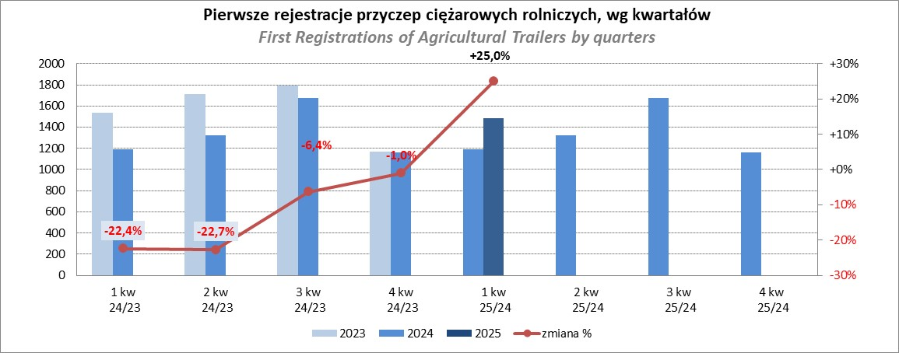

PZPM
Source: PZPM analysis based on Central Register of Vehicles

Ranking_CR
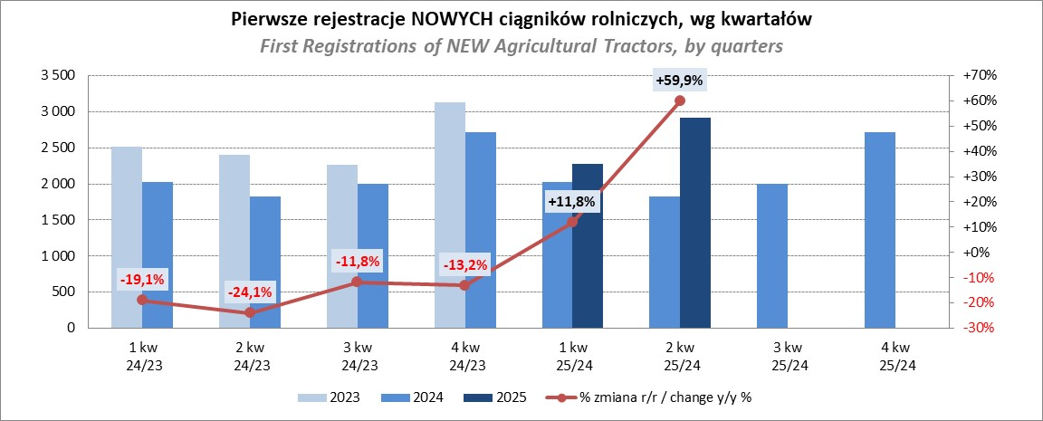
PZPM |  |  |  |  |  | 2025-09-08
Pierwsze rejestracje NOWYCH ciągników rolniczych*, udział w rynku %
First Registrations of NEW Agricultural Tractors*, Market Share %
 |  |  |  |  |  | Sztuki / Units
Pozycja | Marka | Rok narastająco Styczeń - Sierpień
 |  | YTD January - August
 |  | 2025 |  | 2024 |  | Zmiana % r/r
No. | Make
 |  | Ogółem | Udział % | Ogółem | Udział % | Change % y/y
 |  | Total | Mkt shr % | Total | Mkt shr %
1 | NEW HOLLAND | 1,082 | 15.11% | 618 | 11.96% | 75.1%
2 | JOHN DEERE | 906 | 12.66% | 801 | 15.50% | 13.1%
3 | KUBOTA | 687 | 9.60% | 607 | 11.74% | 13.2%
4 | DEUTZ-FAHR | 654 | 9.14% | 441 | 8.53% | 48.3%
5 | CASE IH | 531 | 7.42% | 388 | 7.51% | 36.9%
6 | CLAAS | 487 | 6.80% | 342 | 6.62% | 42.4%
7 | MASSEY FERGUSON | 406 | 5.67% | 304 | 5.88% | 33.6%
8 | SOLIS | 343 | 4.79% | 238 | 4.60% | 44.1%
9 | VALTRA | 340 | 4.75% | 213 | 4.12% | 59.6%
10 | FENDT | 272 | 3.80% | 228 | 4.41% | 19.3%
11 | FARMTRAC | 191 | 2.67% | 187 | 3.62% | 2.1%
12 | LS | 181 | 2.53% | 73 | 1.41% | 147.9%
13 | LOVOL | 173 | 2.42% | 58 | 1.12% | 198.3%
14 | STEYR | 141 | 1.97% | 106 | 2.05% | 33.0%
15 | DAEDONG-KIOTI | 132 | 1.84% | 38 | 0.74% | 247.4%
 | Pozostałe / Others | 633 | 8.8% | 527 | 10.2% | 20.1%
 | OGÓŁEM / TOTAL | 7,159 | 100% | 5,169 | 100% | 38.5%
*Pojazdy zarejestrowane jako Ciągniki Rolnicze bez wyróżnionych jako potencjalne ATV / UTV
** Liczby zawierają rejestracje czasowe na koniec miesięcy
Źródło: analizy PZPM na podstawie CEP
*Vehicles registered as Agricultural Tractors without considered as ATV / UTV
Source: PZPM analysis based on Central Register of Vehicles

